시중가 근거서류
<첨부_현관 방화문 교체, 전문업체 견적서>

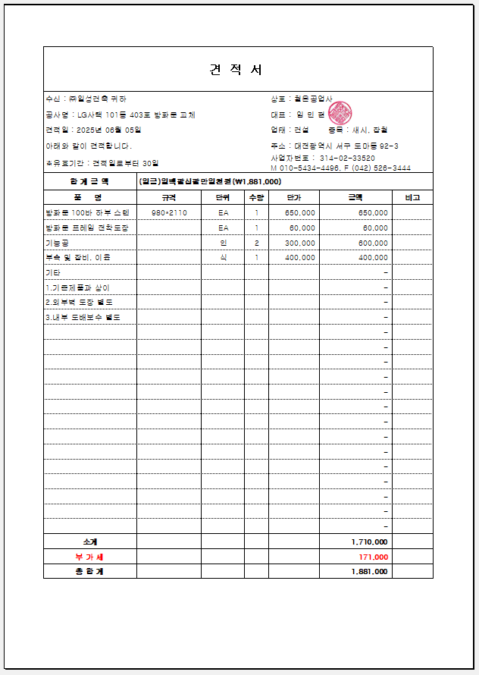

제품 납품 1인 + 화물차 = - 400,000

